FUNÇÃO DIATRABALHO
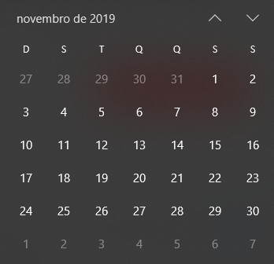
Cronograma |  |  |  | Feriados 2019
 |  |  |  | Data | Comemoração
 |  |  |  | 2019-01-01 | Ano Novo
Tarefas | Data Inicial | Dias(Duração) | Data Final | 2019-03-05 | Carnaval
Reunião de Apresentação | 2019-11-01 | 1 | 2019-11-04 | 2019-03-06 | Quarta-feira de cinzas
Seleção da Equipe | 2019-11-04 | 2 | 2019-11-06 | 2019-04-19 | Sexta-feira Santa
Reunião de Equipes | 2019-11-08 | 2 | 2019-11-12 | 2019-04-21 | Tiradentes
Criação do Projeto | 2019-11-13 | 3 | 2019-11-19 | 2019-05-01 | Dia doTrabalho
Desenvolvimento | 2019-11-22 | 3 | 2019-11-27 | 2019-06-20 | Corpus Christi
Reunião Final | 2019-11-24 | 1 | 2019-11-25 | 2019-09-07 | Dia da Independência do Brasil
Apresentação do Projeto | 2019-11-27 | 2 | 2019-11-29 | 2019-10-12 | Nossa Senhora Aparecida
 |  |  |  | 2019-11-02 | Finados
 |  |  |  | 2019-11-15 | Proclamação da República
 |  |  |  | 2019-12-25 | Natal

